상품제안서
나전칠기보석함(한지적송학쌍합)-[일시품절] | 상품코드: F00068

 |  |  |  |  |  |  | 02-412-0044 | www.easy1.co.kr
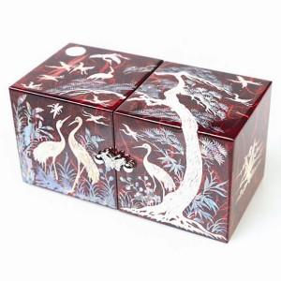 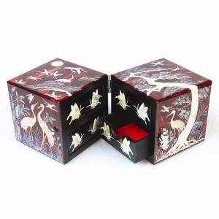

【상세/제작정보】

【인쇄/포장옵션】 | 실크 / 포장지포장

【공급단가】 | 수량 | 50~ | 100~ | 500~ | 1,000~ | 2,000~
*VAT별도 | 단가 | 53,760원 | 52,500원 | 51,660원 | 50,400원 | 49,560원

【상품 URL】 | http://www.easy1.co.kr/src/goods_detail.php?gdno=68

